Estadísticas
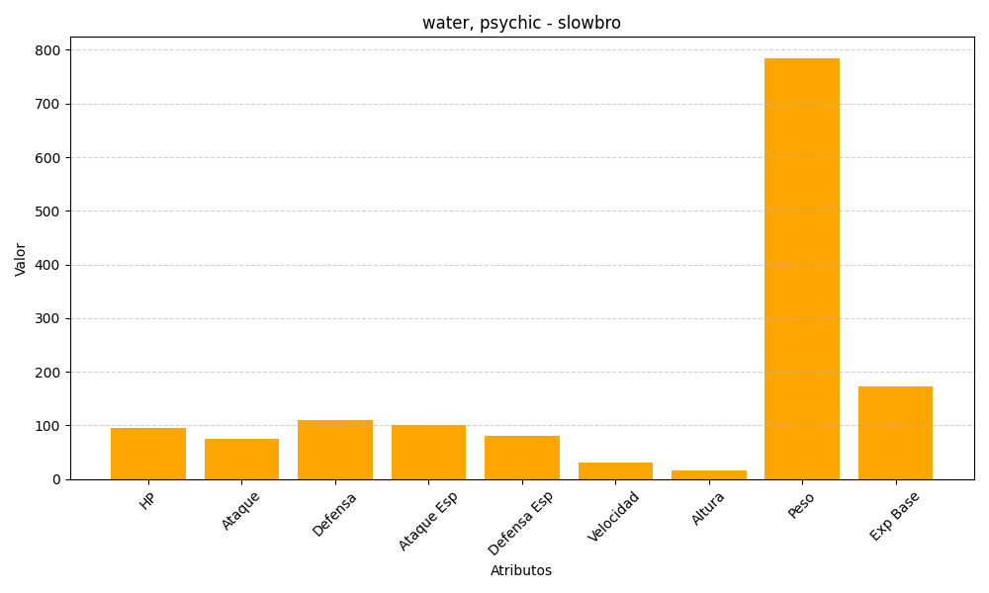
ID | Nombre | Tipo | HP | Ataque | Defensa | Ataque Especial | Defensa Especial | Velocidad | Altura | Peso | Experiencia Base
80 | slowbro | water, psychic | 95 | 75 | 110 | 100 | 80 | 30 | 16 | 785 | 172

